Gráficos proveedores
Proveedores
Proveedores |  | CABA | 2
CABA | 7 | GBA | 6
GBA | 12
Interior | 1
Tecnología

Links de referencia
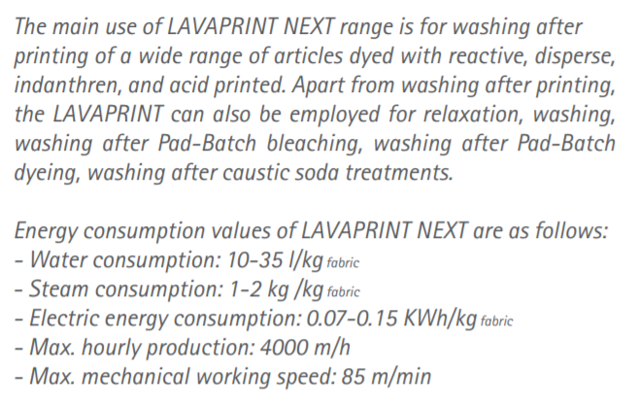
Proveedores

http://www.azzanosrl.com.ar/ | Para todo lo que es teñido + recuperación de agua
http://mapeko.com.ar/textiles/ | 3 marcas de máquinas para teñido
(http://www.danitech.it/produzione-daniflow/#1508318161328-b994e802-1f42)
https://www.calderasvapor.com/productos/

El telar consume 9kw/h (ver PDF MEI_R9500)

Ej1
Tejido
 |  |  |  |  |  |  |  | 152,908.89 | kg |  | Desperdicios
 | Balance anual de material. Producción seccional
 |  |  |  |  |  |  |  |  |  | Adicional bordes
 | Secciones | Alimentación | Agregado | Desperdicio | Producción seccional | Equivalente en toallón |  |  |  | 0.50% | 765
1 | Tejido | 152,908.89 | - | 0,5% NR | 152,144.35 | 345,782.60 |  | 152,144.35
Cost longitudinal
 | Control de calidad | 152,144.35 | - | - | 152,144.35 | 345,782.60
2 | Costura longitudinal | 152,144.35 | 6125 kg | - | 146,019.35 | 331,862.15
3 | Teñido | 146,019.35 | - | 4% NR | 140,178.57 | 318,587.66 | +6125 kg
 | Lavado | 140,178.57 | - | 2% NR | 137,375.00 | 312,215.91 |  | 146,019.35 | kg
4 | Corte y costura transversal | 137,375.00 | 2625 kg | - | 134,750.00 | 306,250.00
Teñido
 | Bordado (75% producción total) | 101,062.50 | - | - | 101,062.50 | 229,687.50 |  |  |  | encoge
5 | Empaquetado | 134,750.00 | - | - | 134,750.00 | 306,250.00 |  |  |  | 4% | 5,841
 |  |  |  |  |  |  |  | 140,178.57 | kg
Lavado
 |  |  |  |  |  |  |  |  |  |  |  | 8,644 | 9,409
 |  |  |  |  |  |  |  |  |  | Encoge |  |  | 0.0698
 |  |  |  |  |  |  |  |  |  | 2% | 2,804
Peso por toallón | 440 | gr | 490000 | conjuntos (165K toallas y 165K toallones) |  |  |  | 137,375.00 | kg
Peso por toalla | 110 | gr
C y C transversal
Peso prod anual | 134,750,000.00 | gr |  |  |  |  | +2625 kg
Prod anual | 134,750.00 | kg
 |  |  |  |  |  |  |  | 134,750 | kg
Empaquetado
Conos hilo x lote | 7
Peso por cono | 125 | gr
Conos para prod | 70000 |  |  |  |  |  |  | 134,750 | kg
Peso total | 8750 | kg

70% long | 6125
30% transversal | 2625

